SxFy
设备SECS Data Collection
Stream | Function | Description | Direction | Support | Comment
S1 | F1 | Are You There Request | H↔E | O
 | F2 | Online Data | H↔E | O
 | F3 | Selected Equipment Status Request | H→E | O
 | F4 | Selected Equipment Status Data | H←E | O
 | F13 | Establish Communications Request | H↔E | O
 | F14 | Establish Communications Request Acknowledge | H↔E | O
 | F15 | Request Offline Request | H→E | O
 | F16 | Offline Acknowledge | H←E | O
 | F17 | Request Online Request | H→E | O
 | F18 | Online Acknowledge | H←E | O
S2 | F13 | Equipment Constant Request | H↔E | O
 | F14 | Equipment Constant Data | H↔E | O
 | F17 | Date and Time Request | H↔E | O
 | F18 | Date and Time Data | H↔E | O
 | F23 | Trace Initialization Send | H→E | O
 | F24 | Trace Initialization Acknowledge | H←E | O
 | F25 | Loop-back Diagnostic Request | H↔E | O
 | F26 | Loop-back Diagnostic Data | H↔E | O
 | F31 | Date and Time Set Request | H→E | O
 | F32 | Date and Time Set Acknowledge | H←E | O
 | F33 | Define Report | H→E | O
 | F34 | Define Report Acknowledge | H←E | O
 | F35 | Link Event Report | H→E | O
 | F36 | Link Event Report Acknowledge | H←E | O
 | F37 | Enable/Disable Event Report | H→E | O
 | F38 | Enable/Disable Event Report Acknowledge | H←E | O
 | F41 | Host Command Send | H→E | O | RCMD Sheet
 | F42 | Host Command Acknowledge | H←E | O
S5 | F1 | EQP Alarm Report Send | H←E | O | Alarm Sheet
 | F2 | EQP Alarm Report Acknowledge | H→E | O
 | F3 | Enable/Disable Alarm Send | H→E | O
 | F4 | Enable/Disable Alarm Acknowledge | H←E | O
 | F5 | List Alarms Request | H→E | O
 | F6 | List Alarms Data | H←E | O
 | F7 | List Enabled Alarm Request | H→E | O
 | F8 | List Enabled Alarm Data | H←E | O
S6 | F1 | Trace Data Send | H←E | O | Trace Data Sheet
 | F2 | Trace Data Acknowledge | H→E | O
 | F3 | Process/Measure Data Report | H←E | X | Process Measure Data Sheet
 | F4 | Process/Measure Data Acknowledge | H→E | X
 | F11 | Event Report Send | H←E | O | CEID Sheet/Report Sheet/VID Sheet
 | F12 | Event Report Acknowledge | H→E | O
S7 | F3 | Process Program Send | H→E | X
 | F4 | Process Program Acknowledge | H←E | X
 | F17 | Delete Process Program Send | H→E | O
 | F18 | Delete Process Program Acknowledge | H←E | O
 | F19 | Current EPPD Request | H→E | O
 | F20 | Current EPPD Data | H←E | O
 | F23 | Formatted Process Program Send | H←E | O
 | F24 | Formatted Process Program Acknowledge | H→E | O
 | F25 | Recipe Body Request | H→E | O
 | F26 | Recipe Body Request Acknowledge | H←E | O
S9 | F0 | Abort Transaction | H←E | O
 | F1 | Unrecognized Device ID | H←E | O
 | F3 | Unrecognized Stream Type | H←E | O
 | F5 | Unrecognized Function Type | H←E | O
 | F7 | Illegal Data | H←E | O
 | F9 | Transaction Timer Timeout | H←E | O
S10 | F3 | Terminal Display | H→E | O
 | F4 | Terminal Display Acknowledge | H←E | O

Remote Command Parameter List
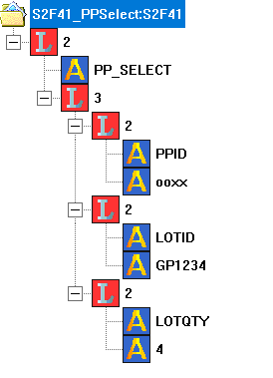
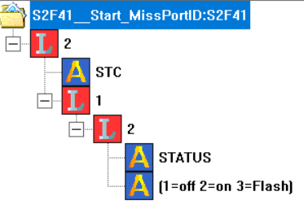
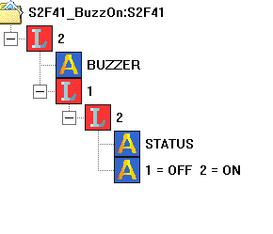
Remote Command Parameter List
CPID | CPNAME | CPTYPE | CPAL | Length | Description
1 | PPID | A |  | 20 |  | 范例
2 | LOTID | A |  | 20
3 | LOTQTY | A |  | 6 | Panel Count
4 | STATUS | A |  | 1 | 1：灯灭，2：灯常亮，3：灯闪烁
5 | STATUS | A |  | 1 | 1: 蜂鳴器關 2: 蜂鳴器開

